資料Ⅰ-16
〇森林環境譲与税の活用状況

 |  | R1 （2019） | 2 （20） | 3 （21） | 4 （22） | 5 （23） | 6 （24） | 7(予定) （25）
 | 間伐等の森林整備関係 | 44 | 111 | 150 | 234 | 276 | 317 | 411
 | 人材育成・担い手の確保 | 31 | 51 | 57 | 68 | 75 | 78 | 98
 | 木材利用・普及啓発 | 21 | 48 | 63 | 97 | 113 | 126 | 147
 | 合計 | 96 | 210 | 270 | 399 | 464 | 520 | 656
 | 譲与額 | 200 | 400 | 400 | 500 | 500 | 629
 | 森林環境譲与税の活用割合 | 48 | 53 | 68 | 80 | 93 | 83
 | 注：「令和７(2025)年度」は、予算額について令和７(2025)年４月時点で地方公共団体への聞取り結果を取りまとめたもの。
 | 資料：総務省・林野庁森林利用課調べ。

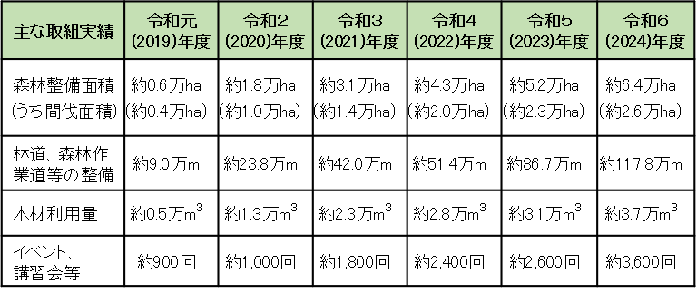
（年度）
（億円）
［市町村及び都道府県における活用額］
［市町村における主な取組実績］

